Inscriptions
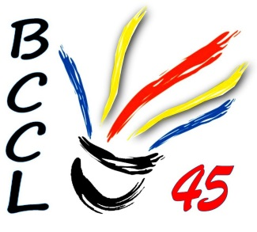
 |  | Tournoi Châtillonnais
 |  | Le 20 & 21 janvier 2017 au gymnase intercommunal de Châtillon sur Loire

 |  |  | Club : |  |  |  |  |  | Sigle :
 |  |  | Responsable : |  |  |  |  |  | Ligue:
 |  |  | Adresse :
 |  |  | Téléphone : |  |  |  |  |  | e- m@il :
 |  |  |  |  |  |  |  |  | (obligatoire pour l'envoi des convocations)

 | Licence | Nom | Prémon | H/F | Catégorie |  |  | Partenaire Double |  | Partenaire Mixte |  | Total
 |  |  |  |  | Simple | Double | Mixte | Nom | Club | Nom | Club
1
2
3
4
5
6
7
8
9
10
Bien lire le réglement particulier
 |  | Inscription par joueur : 12€ pour un tableau et 16€ les deux tableaux |  |  |  |  |  |  |  |  | Total inscription : | 0
 | A retourner avant le 04/01/18 avec le réglement à l'ordre du BCCL45:
 | Mme Thérèse JACQUART 6, Rue de Gien 45360 CHATILLON SUR LOIRE 06 70 43 14 06 bccl.loiret@gmail.com

